Anexo 1. Cuadro de Mando
 |  |  | Anexo 1 Matriz de Análisis de Indicadores de Gestión 2019 del Cuadro de Mando Integral

ID | INDICADOR | TIPO | OBJETIVO | PERIODICIDAD | FORMULA | VALOR MÍNIMO ACEPTADO | META A LOGRAR | OBSERVACIONES OCI (31 diciembre 2019) | Porcentaje (%) de Cumplimiento S/G OCI
1 | Personal Competente, seleccionado y vinculado. | Eficacia | Medir la cantidad de personas que han sido seleccionadas y vinculas a la Entidad y que son competentes para desarrollar sus funciones una vez se supera el período de prueba | Semestral |  | - | Mantener la planta cubierta con el Talento Humano idoneo, en las características definidas en los Manuales Especificos y Acuerdos de Junta. | 1. Para el caso del Indicador “Personal Competente, seleccionado y vinculado”: Se verificó que la Entidad adelantó doce (12) contrataciones en 2019; y que las doce personas superaron el periodo de prueba, los soportes son coherentes para el periodo evaluado y corresponden el porcentaje reportado. Por lo anterior y para efectos de este seguimiento la calificación es del 100%. | 100%
2 | Efectividad en el registro de novedades y pago oportuno de la nómina de funcionarios. | Efectividad | Mantener la efectividad por parte del área de Talento Humano en el pago a los trabajadores midiendo el cumplimiento frente a la fecha máxima para realizar el pago y el registro correcto de las novedades. | Mensual | 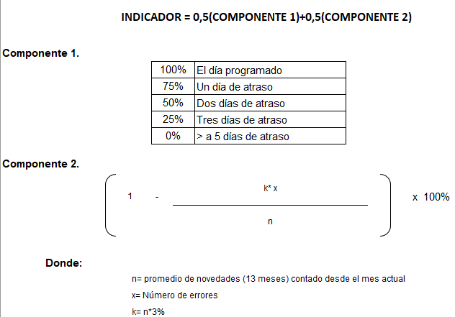 | Lograr el 90% de efectividad entre los componentes formulados. | Lograr el 100% de efectividad entre los componentes formulados. | 2. Para el caso del Indicador “Efectividad en el registro de novedades y pago oportuno de la nómina de funcionarios”: Una vez revisado las evidencias allegados por el responsable de Talento Humano, se constata que Durante trece (13) meses (incluido pago de prima) se presentaron un promedio de 2325 novedades las cuales en relación con cero (0) errores equivale al 50% del primer componente del indicador y en segundo componente se revisó las fechas programadas de pago versus fechas de efectivas de pago de nómina lo cual arrojo un cumplimiento del 50% corroborando así que los pagos se realizaron de manera oportuna sin exceder los tiempos establecidos y consolidando un cumplimiento del 100%. Sin embargo, la Oficina de Control Interno reitera una recomendación. (Ver recomendación). | 100%
3 | Cumplimiento del programa integral de gestión humana. | Eficacia | Medir el cumplimiento y oportunidad de las actividades planeadas en el programa integral de gestión humana (Capacitación, Bienestar, Salud Ocupacional) en relación con el cronograma establecido y la cobertura de las mismas. Permite hacer un seguimiento al cumplimiento de los cronogramas establecidos para cada uno de los componentes del programa integral de gestión humana y las proyecciones de asistencia a cada una de las actividades. | Trimestral |  | 80% | Cumplir con el 100% de las actividades del programa integral de gestión humana. Lograr la asistencia del 100% de los funcionarios programados para las actividades del programa integral de gestión humana | 3. Para el caso del Indicador “Cumplimiento del programa integral de gestión humana”: La Oficina de Control Interno verificó que se contemplan tres (3) programas integrados cada uno con una meta programada y un logro alcanzado en número de personas así: I. Un Plan Institucional de Capacitación estructurado, ejecutado y evaluado: Se evidenció mediante correo de fecha jueves 23/01/2020 4:58 p. m, la matriz de asistencias detallada por trabajador versus actividad programada alcanzando un resultado de 2033 participaciones entre 391 trabajadores capacitados de los 394, lo cual genera una calificación del 99% II. Un Plan Institucional de Bienestar e Incentivos estructurado, ejecutado y evaluado: A través de matriz de seguimientos evaluó Los trabajadores realizaron las encuestas de satisfacción de cada una de las actividades ejecutadas. Con lo anterior se alcanzó el 19.58% programado y su calificación es del 97%. III. Un Plan Institucional de Seguridad y Salud en el Trabajo estructurado, ejecutado y evaluado: Estructuración 100%, de ejecución del 81% y calificación del 85% para un total de cumplimiento del 88.67% | 87%
4 | Frecuencia de accidentabilidad (Actualizado) | Eficacia | Medir el número de veces que ocurre un accidente de trabajo en el mes | Trimestral |  | 0 | 0,40% | 4, Se presentó cumplimiento de manera mensual durante los cuatro (4) trimestres del 2019 y el promedio ponderado se ubicó en el 0.18%, lo cual no sobrepasó de 0,40% que la meta establecida en la ficha del indicador. En consecuencia y bajo los soportes presentados el indicador alcanza una calificación de 100%. | 100%
SA$=\frac{\begin{aligned}N° de dias de incapacidad por accidente de trabajo en el mes+ \\ N° días cagados en el mes\end{aligned}}{N° trabajadores en el mes}$X 100
5 | Severidad de accidentabilidad (Actualizado) | Eficacia | Medir el número de días perdidos por accidentes de trabajo en el mes | Trimestral |  | 0 | 3% | 5, En promedio durante los doce (12) meses, se reportaron 87 “días perdidos por accidentes de trabajo” De acuerdo con la verificación efectuada, se evidenció que número de días de incapacidad por accidente de trabajo en el mes ascendió a 87 más los días cargados que es igual 30 sobre el número de trabajadores 898 a 31 de diciembre de 2019 arrojó un resultado de los soportes son concordantes con lo reportado, por lo tanto, el indicador alcanzó cumplimiento del 100%. | 100%
6 | Proporción de accidentes de trabajo mortales (Actualizado) | Eficacia | Medir el número de accidentes de trabajo mortales en el mes | Trimestral |  | 0 | 0% | 6. Para el caso del Indicador TH6 “Proporción de accidentes mortales”, presentó durante los cuatro (4) reportes trimestrales cero (0) accidentes mortales y conforme a la meta cero (0) accidentes mortales. Por lo tanto, cumplió la meta y alcanzó una calificación de 100%. | 100%
7 | Autosostenibilidad Presupuestal (razón de equilibrio). | Eficiencia | Mantener la autosostenibilidad presupuestal | Mensual |  | 0.5 | Lograr un factor mayor o igual a 1, es decir, que los gastos reales no pueden ser menores a los ingresos recaudado | 7. Para el caso del Indicador “Autosostenibilidad Presupuestal (razón de equilibrio)”, cuyo reporte es mensual, mediante soportes allegados a la Oficina de Control Interno el área de presupuesto adjunta matriz de cruces donde se proyectan y analizan las cifras que les permite aplicar los cruces entre los ingresos y las obligaciones alcanzando una clasificación promedio de los doce (12) meses de la vigencia 2019 del 0.71, teniendo en cuenta que la meta registrada en la ficha técnica del indicador es lograr un factor mayor o igual a 1, y como valor mínimo aceptado el 0.50 es decir que los gastos reales no pueden ser menores a los ingresos recaudados. Con lo anterior no se alcanzó lo proyectado que indica la formula, sin embargo, el área manifiesta, que no quedan desprotegidas las obligaciones de la Entidad, por cuanto existe recursos para cubrir cada peso de compromisos contraído. De acuerdo con las verificaciones realizadas, el indicador alcanzó una calificación del 71% sobre 100%. | 71%
8 | Oportunidad en la entrega de informes presupuestales | Eficiencia | Mantener la oportunidad y calidad en la presentación de informes presupuestales, evitando las sanciones por extemporaneidad o información incompleta | Mensual |  | Tener cero sanciones por extemporaneidad en la presentación de Informes Presupuestales | Tener cero sanciones por extemporaneidad en la presentación de Informes Presupuestales | 8. Para el caso del Indicador “Oportunidad en la entrega de informes presupuestales”, Una vez revisado en sitio, los soportes documentales y los reportados a la Oficina Asesora de Planeación con corte a 31 de diciembre de 2019, no se encontró extemporaneidad en la presentación de los informes presupuestales, por lo anterior y para efectos de este seguimiento la calificación es del 100%. | 100%
9 | Rentabilidad Cuentas de Ahorro | Eficiencia | Mantener un seguimiento oprtuno a la rentabilidad generada de las cuentas de ahorros de TRANSMILENIO S.A. | Mensual |  | 100% | Mantener una rentabilidad en cuentas de ahorro superior a la inflación 12 meses. | 9. Para el caso del Indicador “Rentabilidad Cuentas de Ahorro”, Se evidenció mediante correo electrónico de fecha 21 de enero de 2020, el archivo que relaciona los insumos con los cuales se calcula el indicador de rentabilidad de las cuentas de ahorros (IPC-2019 versus las tasas de rentabilidad de las entidades financieras en la que TRANSMILENIO S.A tiene sus cuentas de ahorro. Por lo anterior y para efectos de este seguimiento la calificación es del 100%. | 100%
10 | Pagos realizados | Eficiencia | Medir el cumplimiento de los pagos realizados | Mensual |  | 1 | Lograr que el 100% de los pagos se realicen en los términos de ley | 10. Para el caso del Indicador GFYC4 “Pagos realizados”, Se evidenció mediante correo electrónico de fecha 21 de enero de 2020, la base de datos de la vigencia 2019 de los doce (12) meses con la cual se identificó el estado para cada obligación y su respectivo resultado de pago y/o devolución, los cuales al filtrar de manera organizada el registro de la información que ascendió a 10.742 solicitudes de pago se realizaron 10.742 pagos. Por lo anterior para corte a 31 de diciembre se cumplió la meta la cual era “Lograr que el 100% de los pagos solicitados se realicen en los términos de ley al finalizar el año” En consecuencia para este seguimiento la calificación es del 100%. (Ver recomendación). | 100%
11 | Oportunidad y calidad en la presentación de declaraciones | Eficacia | Mantener la oportunidad y calidad en la presentación de declaraciones, evitando las multas por extemporaneidad o información incompleta | Mensual |  | Cero (0) sanciones por declaraciones presentadas en forma extemporanea o con información incompleta | Cero (0) sanciones por declaraciones presentadas en forma extemporanea o con información incompleta | 11. Para el caso del Indicador “Oportunidad y calidad en la presentación de declaraciones”, Una vez revisado en sitio los soportes documentales y los reportados a la Oficina Asesora de Planeación con corte a 31 de diciembre de 2019, no se encontró presentación de declaraciones con extemporaneidad, para efectos de este seguimiento la calificación es del 100%. | 100%
12 | Información Contable | Eficacia | Mantener la oportunidad y calidad en la presentación de informes, evitando las sanciones por extemporaneidad o información incompleta. | Mensual | 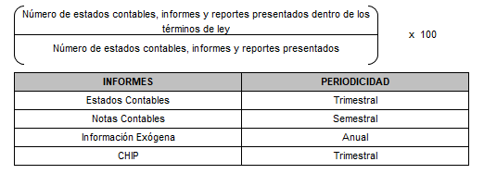 | - | 100% estados contables, informes y reportes presentados dentro de los términos de ley | 12. Para el caso del Indicador “Información Contable”, Una vez revisado en la página web de TRANSMILENIO S.A, se evidenció en el link de la sección Inicio/Información/Financiera/Estados/Financieros/2019 la publicación de los estados financieros con corte al 30 de septiembre de 2019 (tercer trimestre de 2019), por lo cual se evidencia los estados financieros dentro de los términos de ley aplicable (Resolución 182 del 17 de mayo de 2017 de la Contaduría General de la Nación. (https://www.transmilenio.gov.co/publicaciones/151175/estados-financieros-dtransmilenio-de-2019/) Para efectos de este seguimiento la calificación es del 100%. | 100%
13 | Atención a requerimientos de mantenimiento de bienes y equipo | Eficacia | Atender el mantenimiento de equipos e instalaciones y hacer seguimiento de las solicitudes presentadas. | Trimestral |  | Lograr que el 90% de las solicitudes recibidas, sean atendidas y solucionadas en el tiempo máximo establecido | Lograr que el 100% de las solicitudes recibidas, sean atendidas y solucionadas en el tiempo máximo establecido | 13. Para el caso del Indicador “Atención a requerimientos de mantenimiento de bienes y equipo”, Una vez revisado los soportes allegados de los responsables correspondientes ala una base de datos de la mesa de ayuda aplicativo “Proactivanet” con la cual calculó el cumplimiento en virtud del número de requerimientos versus el estrado de casos cerrado se evidenció que (195) casos se cerraron (163) lo cual corresponde a un cumplimiento del 83%. | 83%
14 | Eficacia en trámite de siniestros | Eficacia | Agilizar los trámites de los siniestros que afecten las pólizas del programa de seguros de TRANSMILENIO S.A. | Trimestral | 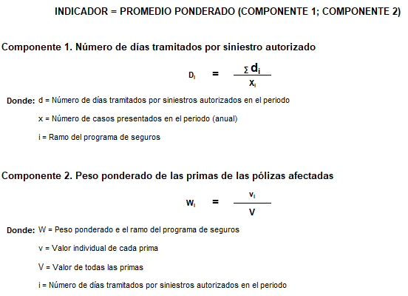 | 70 días de trámite desde conocimiento del caso hasta la autorización del pago del mismoo | 75 días de trámite desde conocimiento del caso hasta la autorización del pago del mismoo | 14. Para el caso del Indicador “Eficacia en trámite de siniestros”, La Oficina de Control Interno pudo verificar el reporte realizado, para este producto el cumplimiento de los diferentes ramos de pólizas. Para este periodo incluyeron una matriz que soporta el cálculo por ramo de póliza donde se incluye la totalidad de siniestros, días de trámite, valor de la prima y la ponderación equivalente por el total de todos los ramos de pólizas vigentes con la inclusión de los servidores públicos. El resultado para el cuarto trimestre de 2019 arrojo un promedio ciento uno (101) días a la meta máxima de 75 días de trámite, lo cual no fue favorable, el área encargada informa en sus explicaciones que obedeció a que “Varios siniestros fueron reportados de forma tardía por el área competente lo cual ocasionó que el número de días entre la fecha del siniestro y el respectivo pago se incrementará de forma considerable.” Teniendo en cuenta que la periodicidad de medición es trimestral y para efectos de seguimiento anual de este informe se dio un valor del 25% por trimestre y su calificación es del 75%, es decir que el otro 25% corresponde al trimestre que no cumplió con la meta indicada. | 75%
15 | Actualización de los inventarios. | Eficiencia | Medir que la cantidad de movimientos realizados esten registrados y actualizados en los inventarios de la Entidad | Trimestral |  | 90% de los movimientos realizados y registrados | 100% de los movimientos realizados y registrados | 15. Para el caso del Indicador “Actualización de los inventarios”, Una vez revisado en sitio los soportes documentales se evidenció que se realizaron durante los doce (12) meses de la vigencia 2019, los movimientos registrados vs movimientos realizados. Para efectos de este seguimiento la calificación es del 72%. (Ver recomendación) | 72%
16 | Gestión documental realizada. (Actualizado) | Eficiencia | Atender Oportunamente los diferentes trámites que se generan y/o asignan relacionados con la documentación de la Entidad Medir la Organziación del archivo de Gestión | Mensual | Fórmula Anterior: Fórmula Nueva a partir de Noviembre de 2019. | Fórmula Anterior: 75% de documentos organizados Fórmula Nueva a partir de Noviembre de 2019 Lograr gestionar el 75% de la documentación institucional recibida | Meta Anterior: 80% de los movimientos realizados y registrados Meta Nueva: Lograr que se realice el 90% de la gestión documental de la Entidad | 16. Para el caso del Indicador “Gestión documental realizada”, Mediante el soporte allegado por correo electrónico de fecha lunes 27/01/2020 4:59 p. m, se constató mediante cuadros de seguimiento de producción los cuales contienen un “Tablero de control avance del proceso de organización archivo de gestión centralizado transmilenio” por proceso durante el cuarto (4) trimestre de 2019, frente a la meta de lograr el 80% de los movimientos realizados y registrado, la organización de la totalidad de documentos entregados al archivo de gestión, distribuidos según su fórmula Total de metros lineales / Total de metros lineales en archivo de gestión arrojo los resultados: a) Octubre 7465821 / 8561623 = 87%, b). Noviembre 8209142 / 9270775 = 89% y c) Diciembre 8750316 / 9740993 = 90%. Por lo anterior cumplió la meta a logar del 80% y para efectos de este seguimiento se tomó los resultados de los doce (12) meses los cuales arrojaron un 72% de cumplimiento. | 72%
17 | Contratos aceptados en la Entidad | Eficacia | Medir la gestión de la Dirección Corporativa en el trámite de la aceptación de los procesos de contratación | Trimestral |  | - | El 100% de los procesos de contratación solicitados a la Dirección Corporativa deben adelantarse oportunamente | 17. Para el caso del Indicador “Contratos aceptados en la Entidad”, con una periodicidad de medición trimestral y una meta a lograr de “El 100% de los procesos de contratación solicitados a la Dirección Corporativa deben adelantarse oportunamente”, la Dirección Corporativa suministró los soportes de contratos a 31 de diciembre de 2019 con un avance: 99.85%, resultado producto de la revisión de los soportes documentales que corresponden al Plan de adquisiciones versión 40 con un total de 1321 versus la base de datos de los contratos aceptados y adicionados que asciende a 1319 lo cual evidencia un cumplimiento del 99.85%. Por lo anterior y para efectos de este seguimiento la calificación es del 99.85%. | 100%
 |  |  |  |  |  |  |  | Porcentaje de Cumplimiento | 93%

